无损检测
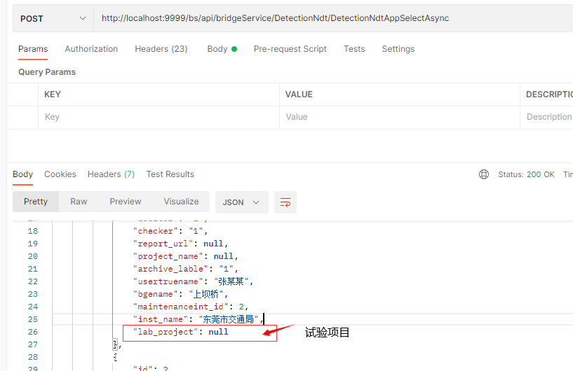
数据库表名(新增字段)
detection_ndt | 增加字段 | 字段名
 | lab_project | 试验项目
 | bdg_assembly | 桥梁构件
 | assembly_intension | 构件的材料强度

接口字段更新
 | 接口名
 | DetectionNdtAppCreateAsync
 | DetectionNdtAppSelectAsync | 接口返回值新增字段lab_project(试验项目)

